画面イメージ
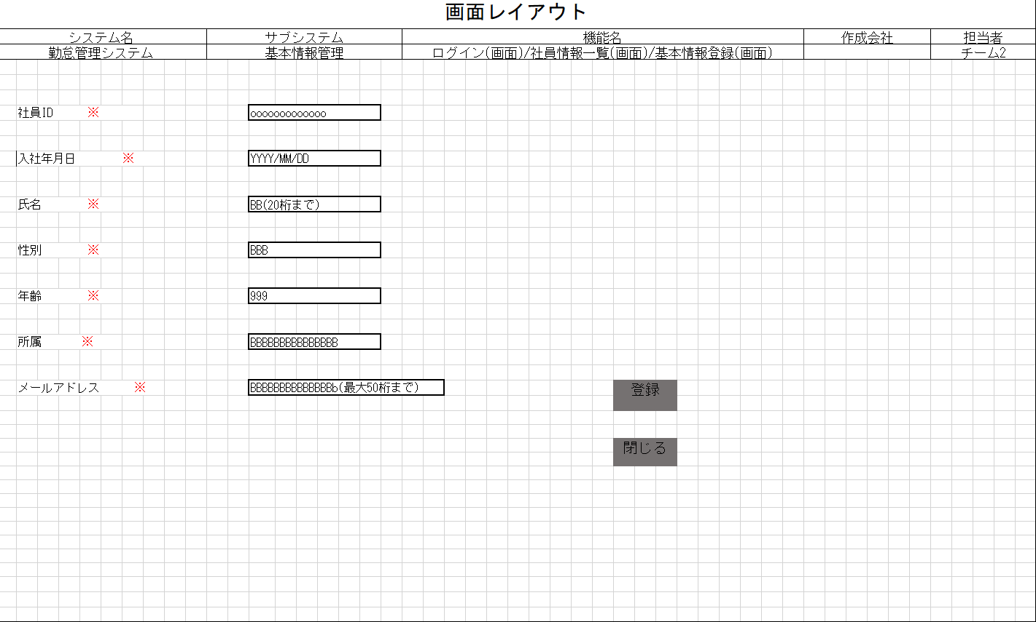
詳細設計書 | 論理名称 | G001 | システムID | KS | 改訂日 | 2023-01-12
 | 物理名称 | 社員基本情報登録 | システム名称 | 勤怠管理システム | 改訂者 | チーム2

画面イメージ

IO関連
詳細設計書 |  | 論理名称 |  | G001 |  |  | システムID | KS | 改訂日 | 2023-01-12
 |  | 物理名称 |  | 社員基本情報登録 |  |  | システム名称 | 勤怠管理システム | 改訂者 | チーム2

I/O関連図

社員情報一覧
社員基本情報登録
 |  |  |  |  |  |  | 追加ボタン

パラメータ一覧
No | 論理名称 |  | 物理名称 |  | I/O | 備考
1
2
3
4
5
6
7
8
9
テーブル一覧
No | 論理名称 |  | 物理名称 |  | I/O | 備考
1 | T_USERS |  | 社員アカウント |  | O
2
3
4
5
6
7
8
9
ファイル一覧
No | 論理名称 |  | 物理名称 |  | I/O | 備考
1
2
3
4
5
6
7
8
9

